Ark1
ANSØGNING OM TILSKUD 2020
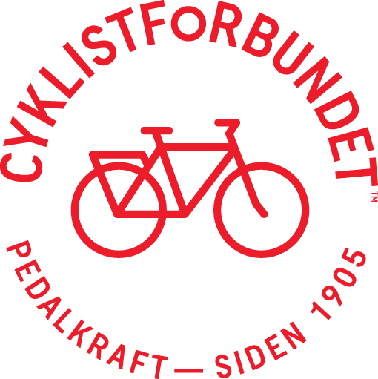
Afdeling/repræsentant | Viborg Afdelingen
 | (navn på afdeling/repræsentant)

Tilskud/Indtægter:
Tilskud fra Cyklistforbundet | 11000
Tilskud fra kommune
GF-Fonden | 20,000

Tilskud/Indtægter i alt | 31000

Aktivitetsomkostninger:
Flere børn sikker på cykel | 20000
FAMILIECYKELTUR | 200
Herbergsåbning | 300
Seniorfolkemøde | 500
Grøn dag | 1000
Aktiviteter i alt | 22000

Mødeomkostninger | 2000
Generalforsamling | 2000
Repræsentation (gaver, blomster m.m.) | 500
Andet | 500
Kontorhold, papir m. m. | 4000
Driftsomkostninger i alt | 9000

Omkostninger/udgifter i alt | 31000

